Vi phạm
Thời gian | Loại vi phạm | Lý do | Hình ảnh
2026-05-18 08:18:15 | Mask | Phát hiện thiếu: MASK | 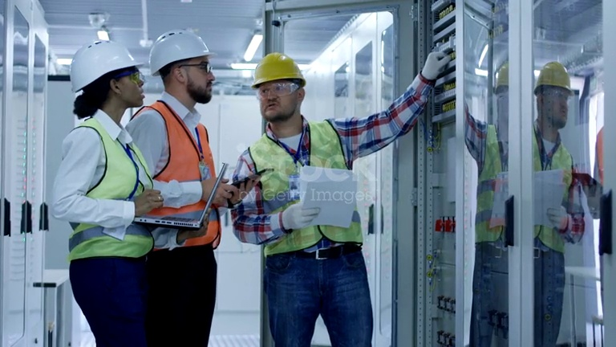
2026-05-18 08:18:22 | Mask | Phát hiện thiếu: MASK | 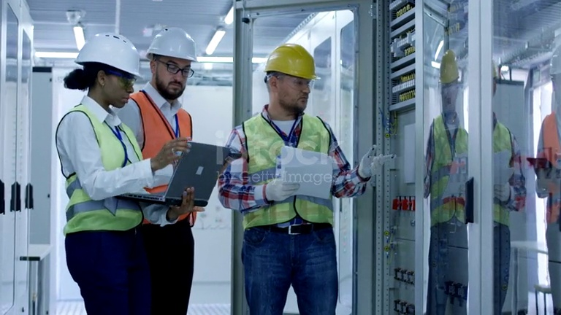
2026-05-18 08:18:27 | Mask | Phát hiện thiếu: MASK | 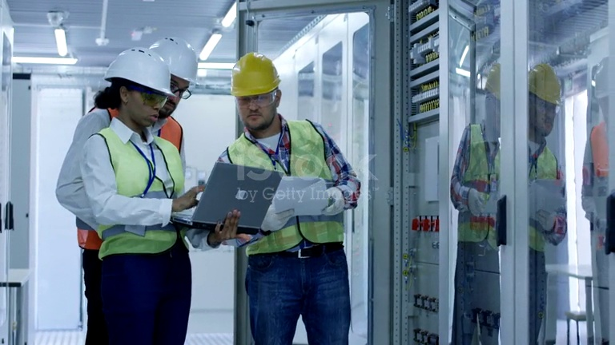
2026-05-18 08:18:33 | Mask | Phát hiện thiếu: MASK | 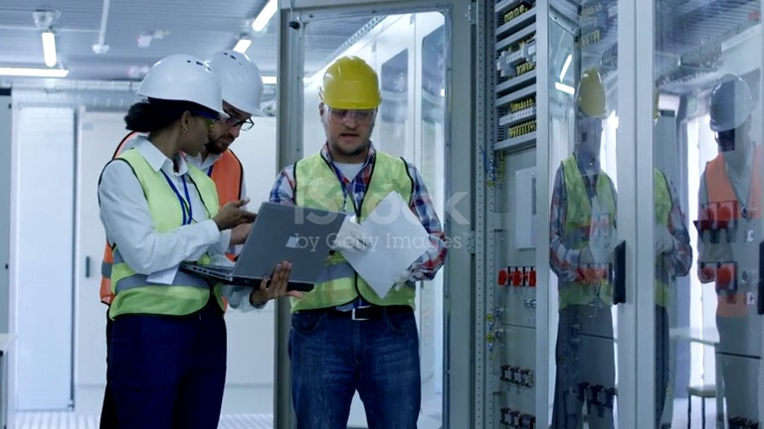
2026-05-18 08:18:46 | Mask | Phát hiện thiếu: MASK | 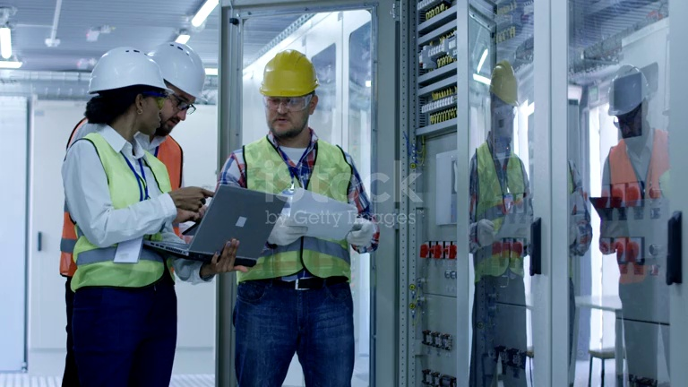
2026-05-18 08:18:53 | Mask | Phát hiện thiếu: MASK | 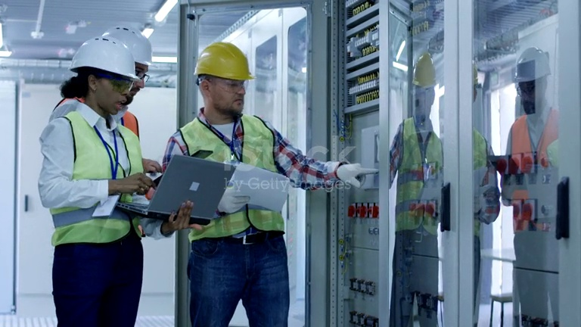
2026-05-18 08:19:02 | Mask | Phát hiện thiếu: MASK | 